List
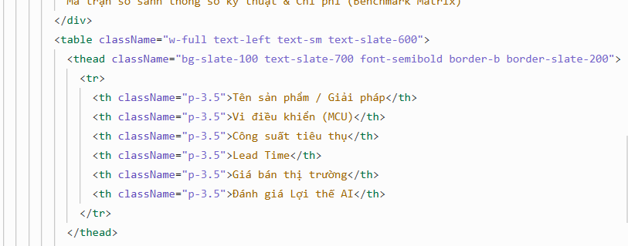
Tên sản phẩm | Vi điều khiển | Công suất tiêu thụ | Lead Time | Giá bán thị trường | Đánh giá Lợi thế AI
Sản phẩm của chúng ta "PCBA TV" Sản phẩm bạn | TV SOC MEDIATEK MT9216HAAT/FBZB LFBGA 4+ & 2.4GHz/5GHz 2T2R WIFI WIFI +BT，BLM7663B+ | 1.3W | 2 tuần | 33 | Tối ưu AI Wifi, giá chưa cạnh tranh
Đối thủ Zioncom - Model TV24 | MT9216 (Dua-Core) | 2.0W | 1 tuần | 25 | Thương hiệu lâu đời, Wifi sẵn, giá cạnh tranh hơn 20%
Đối thủ BB - Model TV40 | TV SOC AMLOGIC T950R4-B5S1 B2 | 2.2W | 3 tuần | 30 | Có sẵn kết nối Wifi, giá cạnh tranh hơn 10%

